1.1
voltar à página inicial |  |  |  | 1 - MENUS DE NAVEGAÇÃO
 | S | N | NA
 | x |  |  | 1.1 O menu de navegação deve estar estruturado como uma lista de opções
 |  |  |  | Para que possa ser bem interpretado por tecnologias de apoio, os menus e submenus devem estar estruturados com elementos nativos, do tipo <ul>, ou com a semântica e o estado dos elementos identificados com técnicas em ARIA.

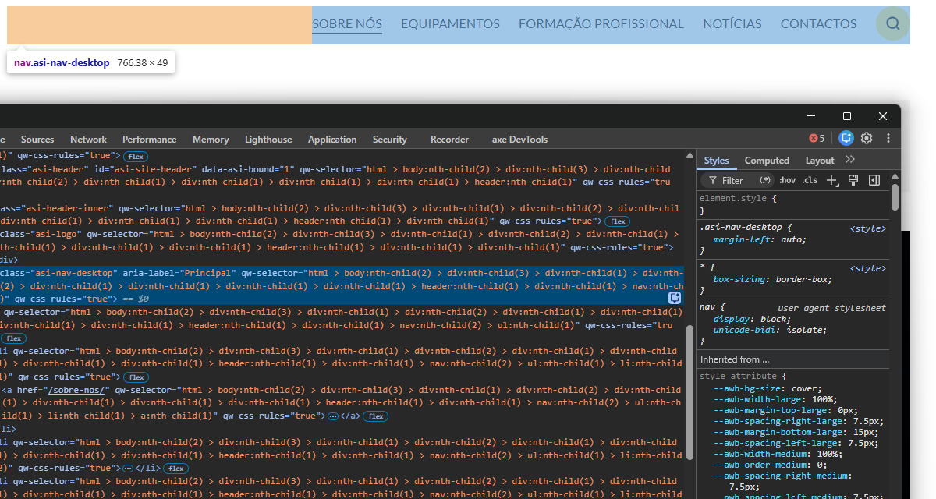
 | Listagem de evidências
 |  |  |  |  | Notas:
 |  |  |  |  | Menu principal e menu do rodapé estruturados como listas nativas (nav > ul > li > a). Site monolíngue, sem submenus.

1.3
voltar à página inicial |  |  |  | 1 - MENUS DE NAVEGAÇÃO
 | S | N | NA
 | x |  |  | 1.3 As imagens-link, caso existam no menu, devem ter o correspondente equivalente alternativo em texto
 |  |  |  | As imagens corretamente legendadas permitem ser interpretadas como texto, tornando todas as opções de navegação acessíveis.

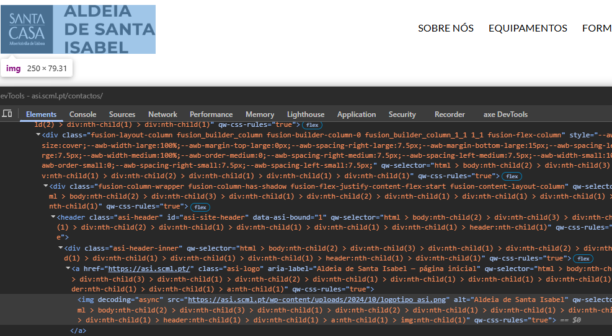
 | Listagem de evidências
 |  |  |  |  | Notas:
 |  |  |  |  | Imagens-link de navegação: logotipo no cabeçalho (liga à página inicial) e livro de reclamações no rodapé (liga ao portal externo). Ambas com texto alternativo.

2.2
voltar à página inicial |  |  |  | 2 - TÍTULOS E SUBTÍTULOS
 | S | N | NA
 | x |  |  | 2.2 Existe uma marcação hierarquizada de títulos e subtítulos na página (<h1>...<h6>)
 |  |  |  | Os títulos são empregues de forma hierárquica para melhor estruturar os conteúdos, das informações mais gerais às mais particulares. Deverão ser usados de forma consistente por todo o sítio Web.

 | Listagem de evidências
 |  |  |  |  | Notas:
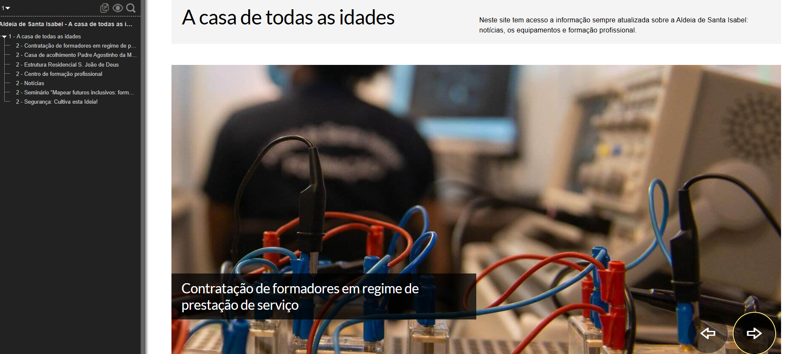

3.1
voltar à página inicial |  |  |  | 3 - TABELAS DE DADOS
 | S | N | NA
 | x |  |  | 3.1 As células que constituem os cabeçalhos da tabela estão marcadas com o elemento <th>
 |  |  |  | Identificar os cabeçalhos de uma tabela ajuda a melhor identificar os eixos que caracterizam a informação em cada célula.

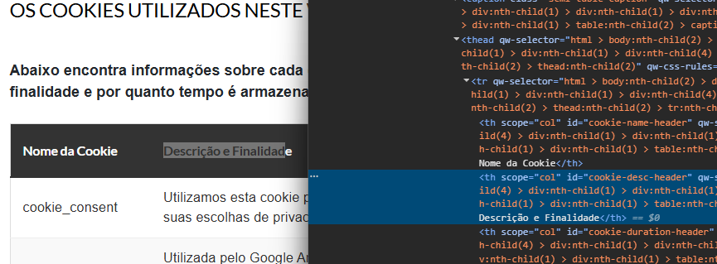
 | Listagem de evidências
 |  |  |  |  | Notas:
 |  |  |  |  | Única tabela do site, em /cookies/, com cabeçalhos marcados em th.

5.1
voltar à página inicial |  |  |  | 5 - GRÁFICOS E IMAGENS-LINK
 | S | N | NA
 | x |  |  | 5.1 A imagem ou gráfico tem um equivalente alternativo em texto curto e correto
 |  |  |  | As imagens não decorativas deverão ter uma descrição breve associada, nomeadamente através do uso do atributo <ALT>. Esta legenda deve descrever fielmente o propósito da imagem no contexto em que se encontra.

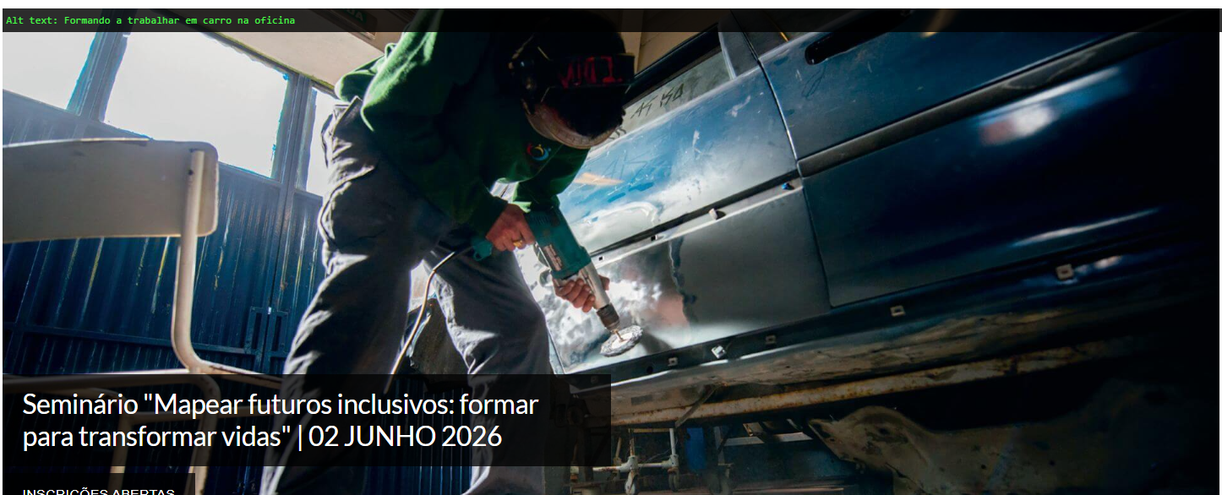
 | Listagem de evidências
 |  |  |  |  | Notas:
 |  |  |  |  | As imagens informativas do site (logótipo, slider, cards de notícias, cards de equipamentos) têm texto alternativo descritivo. As imagens puramente decorativas (setas do slider, ícones de UI) têm alt vazio. Não existem gráficos de dados no site.

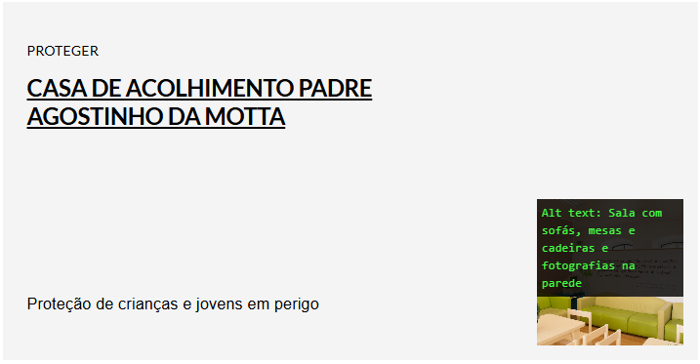

5.3
voltar à página inicial |  |  |  | 5 - GRÁFICOS E IMAGENS-LINK
 | S | N | NA
 | x |  |  | 5.3 As imagens-link têm um equivalente alternativo correto
 |  |  |  | As hiperligações compostas apenas por uma imagem obrigam que esta tenha um equivalente alternativo em texto que represente fielmente o destino da hiperligação.

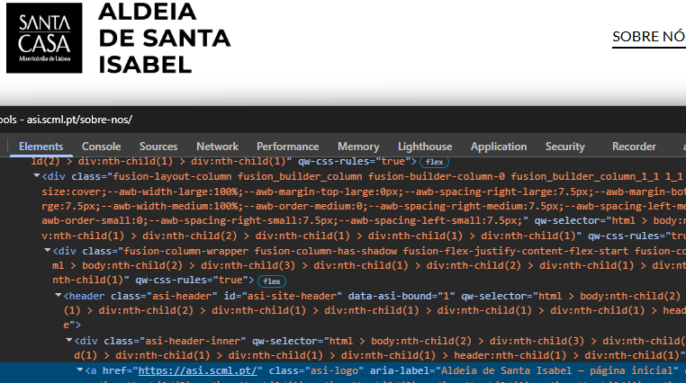
 | Listagem de evidências
 |  |  |  |  | Notas:
 |  |  |  |  | As imagens-link do site (logótipo no cabeçalho e livro de reclamações no rodapé) têm texto alternativo que identifica o destino da hiperligação.

6.2
voltar à página inicial |  |  |  | 6 - CONTRASTE
 | S | N | NA
 | x |  |  | 6.2 O rácio de contraste entre a cor do texto de tamanho grande (maior ou igual que 18 pontos ou maior ou igual que 14 pontos negrito) e a cor do fundo é superior a 3:1
 |  |  |  | Os textos de tamanho superior a 18 pontos, ou os textos de tamanho superior a 14 pontos mas a negrito, devem assegurar um rácio de contraste mínimo de 3:1 entre a cor do texto e a cor do fundo.

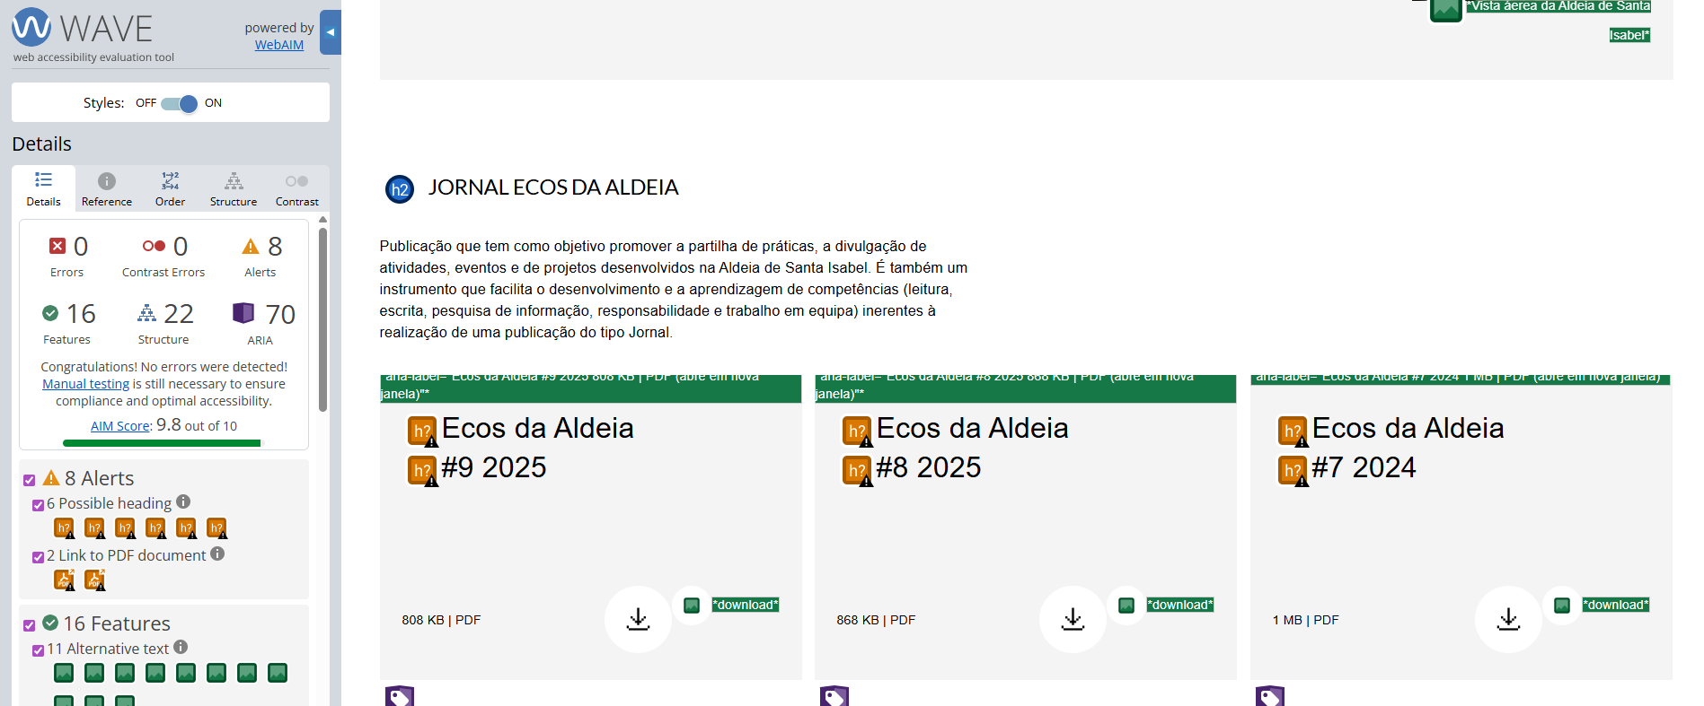
 | Listagem de evidências
 |  |  |  |  | Notas:
 |  |  |  |  | Títulos e textos de tamanho grande cumprem o rácio mínimo de 3:1 em todas as páginas. Validado em AccessMonitor (10/10 em 16 URLs representativas).

7.1
voltar à página inicial |  |  |  | 7 - PLAYERS
 | S | N | NA
 | x |  |  | 7.1 Deve ser possível ativar os botões de controlo do leitor quer com o rato quer com o teclado
 |  |  |  | Os leitores de multimédia não devem iniciar automaticamente a reprodução dos elementos e têm de ser operáveis usando apenas um rato ou usando apenas um teclado.

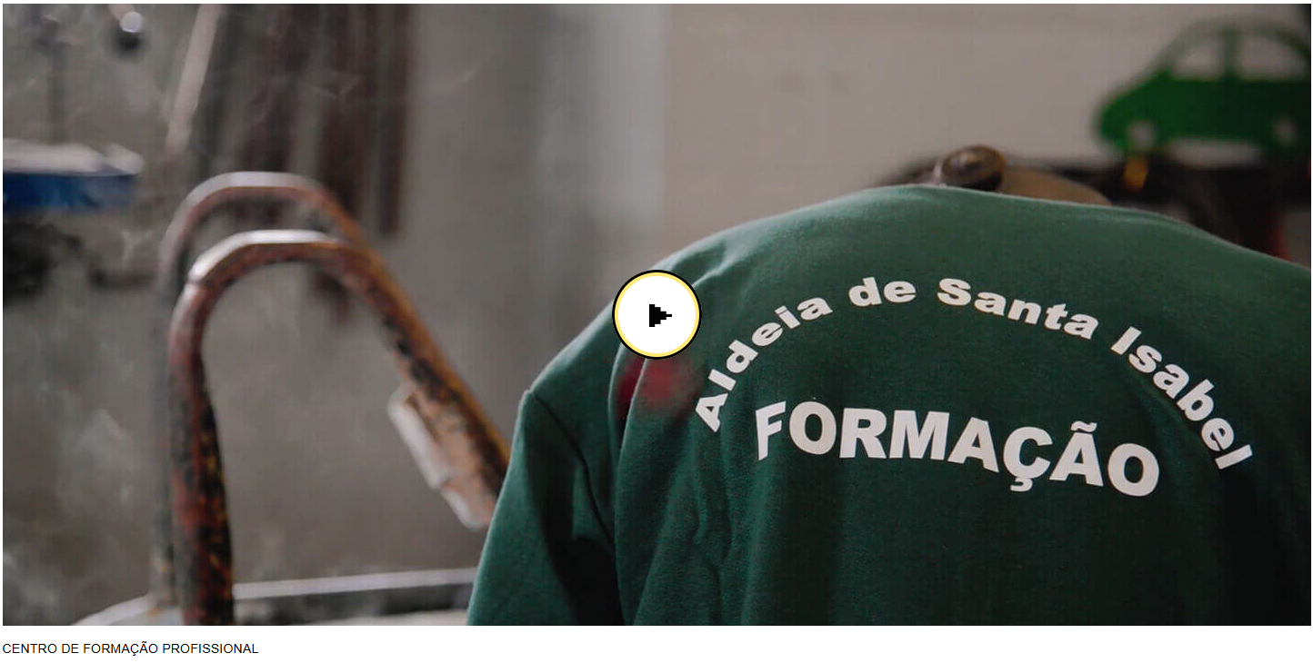
 | Listagem de evidências
 |  |  |  |  | Notas:
 |  |  |  |  | O site tem um único vídeo, institucional dentro de modal acessível (trigger como botão com aria-label, focus trap, ESC e botão de fechar). Player nativo YouTube, com controlos operáveis por rato e teclado. Sem reprodução automática.

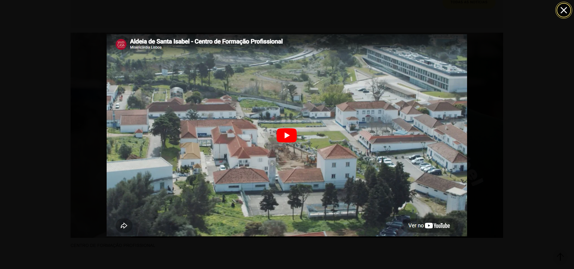

8.1
voltar à página inicial |  |  |  | 8 - ESTRUTURA DA PÁGINA
 | S | N | NA
 | x |  |  | 8.1 Quando se retira a CSS, todos os elementos HTML devem alinhar à esquerda
 |  |  |  | Quando se desativam todos os estilos visuais, o conteúdo da página é apresentado alinhado à esquerda e apresenta-se de forma linear.

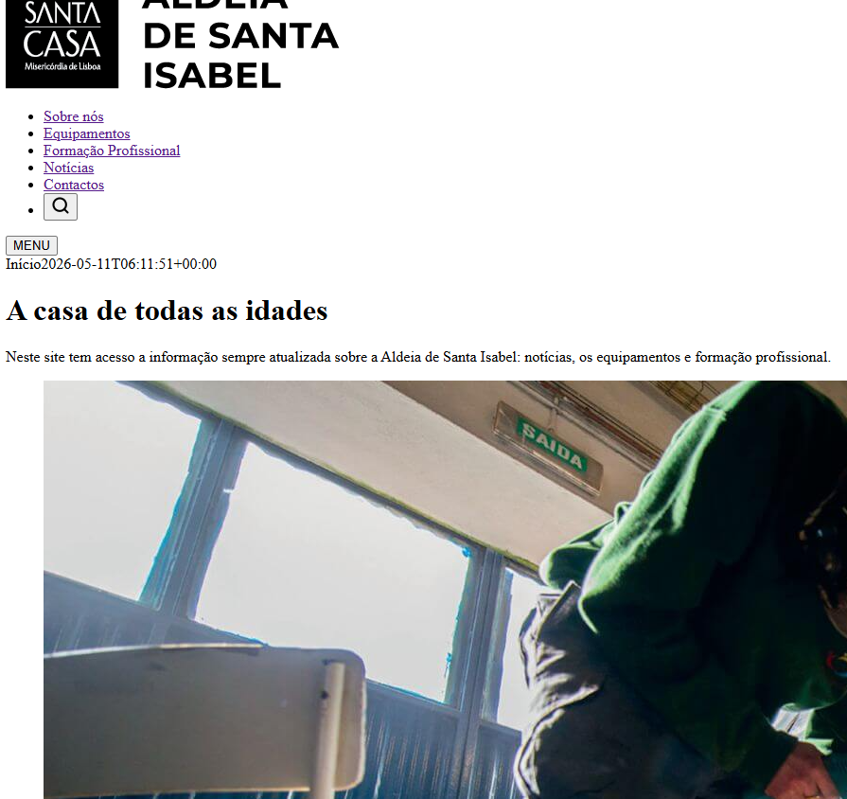
 | Listagem de evidências
 |  |  |  |  | Notas:
 |  |  |  |  | Sem CSS o conteúdo apresenta-se de forma linear, alinhado à esquerda, sem recurso a atributos de alinhamento no markup.

8.2
voltar à página inicial |  |  |  | 8 - ESTRUTURA DA PÁGINA
 | S | N | NA
 | x |  |  | 8.2 Quando se retira a CSS, a informação aparece numa ordem lógica
 |  |  |  | Tendo em conta que o posicionamento de elementos no código pode não refletir a ordem visual de leitura, deve ser assegurada a ordem correta do conteúdo quando se desativam os estilos visuais.

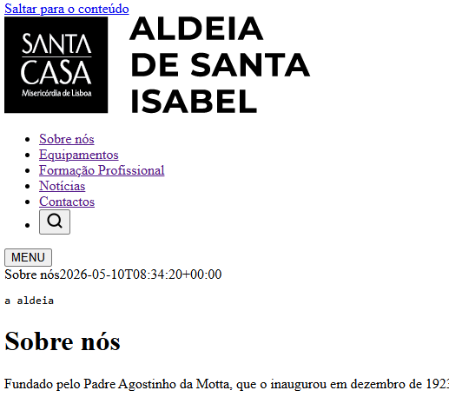
 | Listagem de evidências
 |  |  |  |  | Notas:
 |  |  |  |  | Sem CSS, o conteúdo segue a ordem do DOM e mantém uma sequência lógica: skip link, cabeçalho com logótipo e menu, conteúdo principal, rodapé.

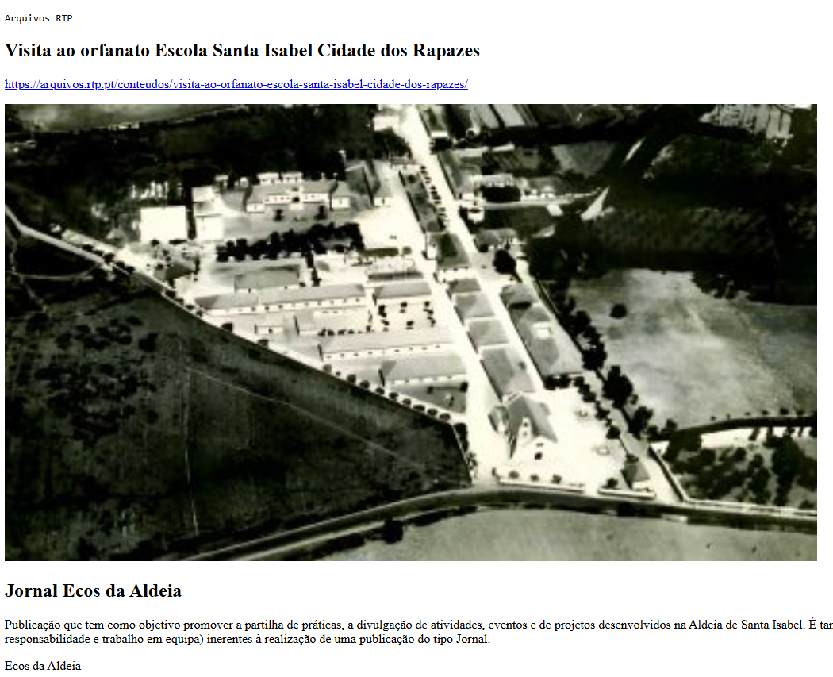

8.3
voltar à página inicial |  |  |  | 8 - ESTRUTURA DA PÁGINA
 | S | N | NA
 | x |  |  | 8.3 Quando se retira a CSS, deve ser possível reconhecer a semântica dos diversos elementos
 |  |  |  | Os elementos que estruturam o conteúdo devem estar semanticamente bem estruturados, usando os elementos de HTML apropriados a cada tipo de conteúdo, como títulos, parágrafos, listas, ...

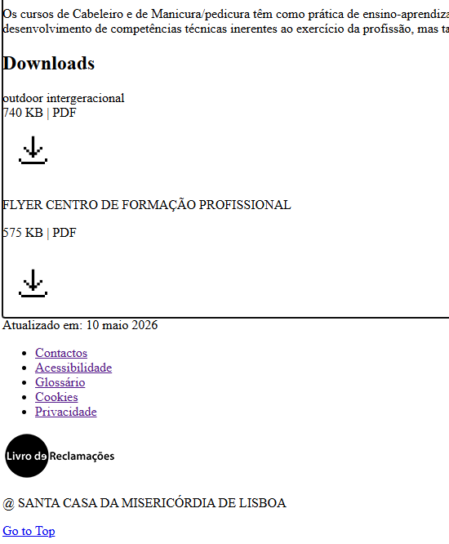
 | Listagem de evidências
 |  |  |  |  | Notas:
 |  |  |  |  | A estrutura do site usa elementos HTML semânticos nativos: títulos h1–h3, parágrafos, listas, nav, main, header, footer, section, article, button. Sem CSS, browser apresenta cada elemento com o seu estilo nativo, permitindo reconhecer headings, listas, parágrafos e links.

8.4
voltar à página inicial |  |  |  | 8 - ESTRUTURA DA PÁGINA
 | S | N | NA
 | x |  |  | 8.4 Quando se retira a CSS, a informação relevante permanece visível
 |  |  |  | Toda a informação visível deve permanecer na página sob forma textual, quando se desativam os estilos visuais.

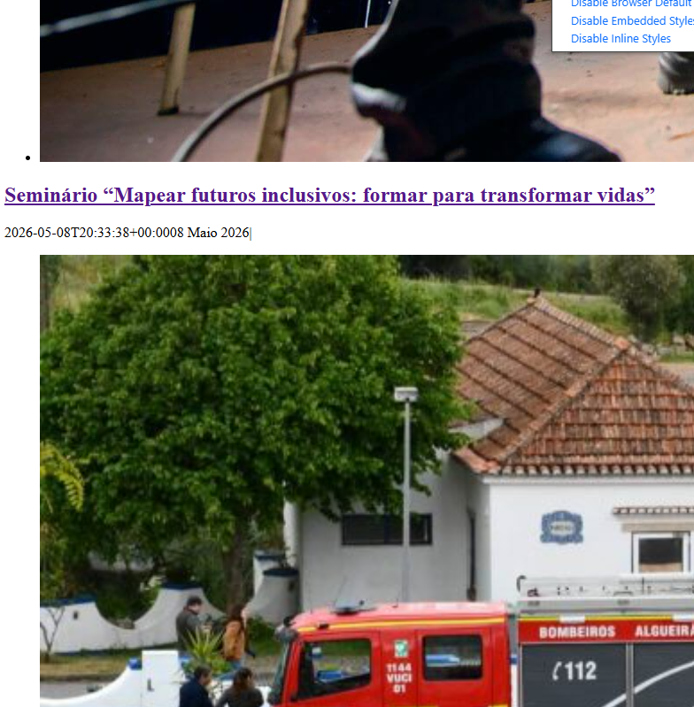
 | Listagem de evidências
 |  |  |  |  | Notas:
 |  |  |  |  | O conteúdo do site é todo texto real ou imagens com texto alternativo. Sem CSS, mantêm-se visíveis textos, títulos, listas, alt das imagens e legendas. Não há informação representada apenas por CSS (backgrounds com texto, pseudo-elementos com conteúdo significativo).

9.1
voltar à página inicial |  |  |  | 9 - MODAIS
 | S | N | NA
 | x |  |  | 9.1 Quando a caixa de diálogo é aberta, o foco (cursor do Browser) move-se para um elemento dentro da caixa de diálogo
 |  |  |  | Assim que a caixa de edição se sobrepõe à janela, o cursor do Browser deve saltar para dentro da caixa de diálogo.

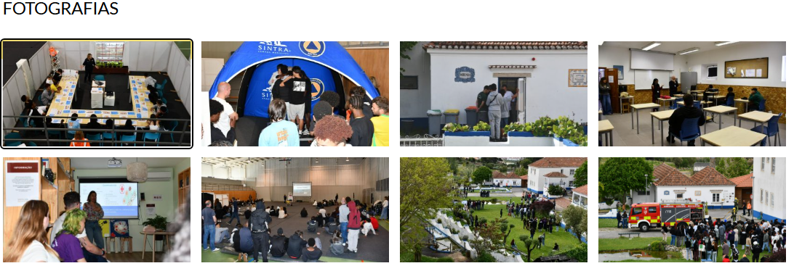
 | Listagem de evidências
 |  |  |  |  | Notas:
 |  |  |  |  | O site tem três tipos de caixas de diálogo modais (lightbox de imagem, modal de vídeo no CFP, menu lateral em mobile). Em todas, ao abrir, o foco do teclado é movido programaticamente para o primeiro elemento interactivo da caixa (botão de fechar ou navegação interna).

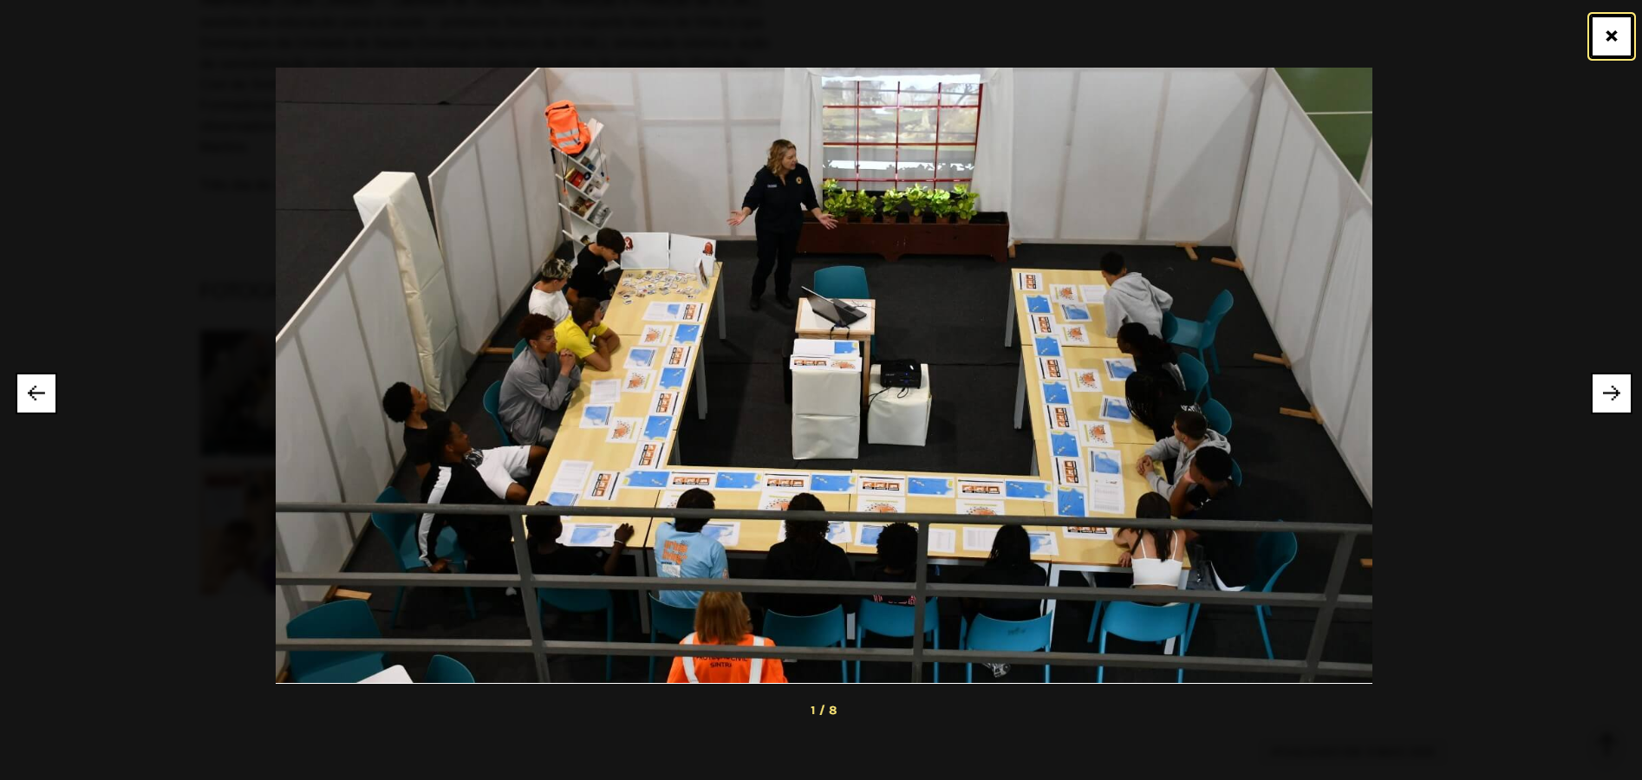

9.4
voltar à página inicial |  |  |  | 9 - MODAIS
 | S | N | NA
 | x |  |  | 9.4 Quando a caixa de diálogo fecha, o foco (cursor do Browser) deve voltar ao elemento interativo que a invocou
 |  |  |  | É útil que ao sair da modal, o utilizador seja posicionado no elemento que usou para invocar a modal. A modal é uma espécie de parêntesis, à conversa principal. É bom que o utilizador, depois do "parêntesis", possa voltar à conversa principal, no exato ponto onde a deixou.

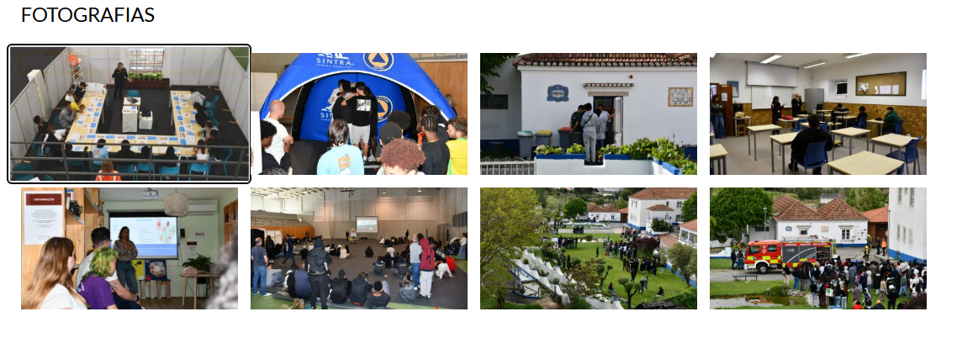
 | Listagem de evidências
 |  |  |  |  | Notas:
 |  |  |  |  | Ao fechar qualquer modal, o foco do teclado é devolvido programaticamente ao elemento que a invocou (botão de abrir, miniatura da imagem, botão do menu).

10.1
voltar à página inicial |  |  |  | 10 - FICHEIROS PDF
 | S | N | NA
 | x |  |  | 10.1 Nos ficheiros PDF é possível, no mínimo, extrair o conteúdo textual para formato TXT
 |  |  |  | Os ficheiros PDF devem ter o seu texto inteiramente extraível para que se possa passar o respetivo conteúdo para um processador de texto sem perda de informação.

 | Listagem de evidências
 |  |  |  |  | Notas:
 |  |  |  |  | Todos os ficheiros PDF publicados no site têm o conteúdo textual extraível para TXT (sem PDFs em formato de imagem digitalizada).

